РЦЕ12
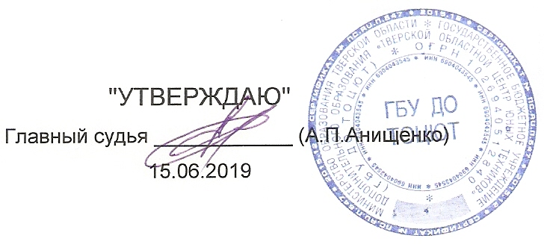
 | "УТВЕРЖДАЮ" |  |  |  |  |  |  |  |  |  | ПРОТОКОЛ
 |  |  |  |  |  |  |  |  |  |  | Чемпионата Тверской области по автомодельному спорту
Главный судья ____________ (А.П.Анищенко) |  |  |  |  |  |  |  |  |  |  | по радиоуправляемым автомоделям с электродвигателями,
 |  |  |  |  |  |  |  |  |  |  | посвящённого «Всемирному дню ребёнка».
 | 2019-11-24
 |  |  |  |  |  | Класс моделей: |  |  |  | РЦЕ12 |  | Длина дистанции: |  |  | 80 | метров
 | 2019-11-24 | г.Тверь |  |  |  |  |  | Количество квалификаций: | 4 |  |  | Время гонки: |  |  | 0:08:00 | минут
№ | Фамилия, Имя. | Спор. | Воз. Кат. | Участие ранее | ФИ зас | стар. № | Заезды |  |  |  |  |  |  |  |  |  |  | Балл этапа
п.п. |  | разр. |  |  |  |  | 1 Заезд | 2 Заезд | 3 Заезд | 4 Заезд | 5 Заезд | 6 Заезд | Итого |  | Ср. V км./ч. | Вып. Нор. | Место
 |  |  |  |  |  |  | Круги, Время | Круги, Время | Круги, Время | Круги, Время | Круги, Время | Круги, Время | Кр. | Время
2 | Ушаков Артём | 1 | в | 400 | Uschakov Artem | 0 | 39 8:08.860 | 41 8:10.011 | 44 8:04.178 | 44 8:08.966 | 0 | 0:00:00 | 129 | 24:23.155 |  |  | 1 | 400
4 | Комин Дима | б/р | ю | 300 | Komin Dima | 0 | 27 8:00.503 | 31 8:02.155 | 31 7:00.025 | 34 8:11.680 | 0 | 0:00:00 | 96 | 23:13.860 |  |  | 2 | 300
3 | Захаров Данил | 2 | в | 300 | Zaxarov Danil | 0 | 25 8:10.200 | 16 5:19.053 | DNS | 23 8:20.278 | 0 | 0:00:00 | 64 | 21:49.531 |  |  | 3 | 225
1 | Зинченко Максим | б/р | ю | 169 | Zinchenko Maksim | 0 | 1 2:58.782 | DNS | DNS | DNS | 0 | 0:00:00 | 1 | 2:58.782 |  |  | 4 | 169

